Registro fotográfico
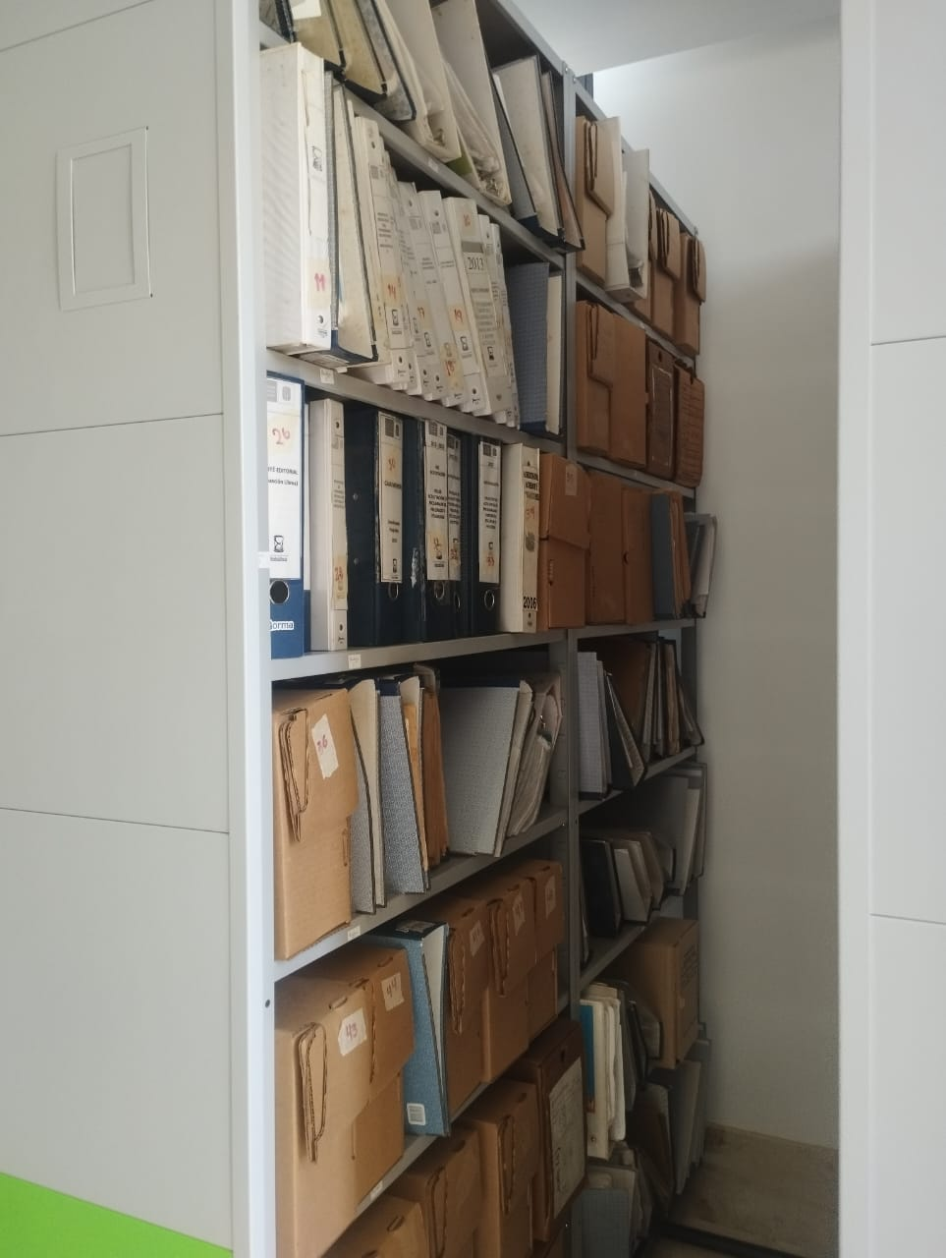
16. Relación de registro fotográfico 1:
DESCRIPCIÓN:
 |  | Este es el archivo de la Escuela de Historia que se encuentra ubicando dentro de las instalaciones del Archivo Històrico, ya que se hizo su traslado al momento de adecuar el edificio antiguo de ciencias Humanas y este tuvo que ser trasladado al lugar mencionado anteriormente, cabe aclarar que a este archivo ya se le habian adelantado procesos de gestion documental para su organizaciòn pero por el afan de su traslado la organizaciòn antes aplicada se perdio completamente, dejandolo como un fondo acumulado, al momento de mi intervenciòn, tuve que darle un criterio de organizaciòn propia, para asi poder hacer el inventario en estado natural, inicie enumerando los estantes, las bandejas, y apartir de ese orden inicie recopilando la informaciòn de cada una de las cajas , Az, carpetas, paquetes para asi poder realizar el FUID en estado natural.
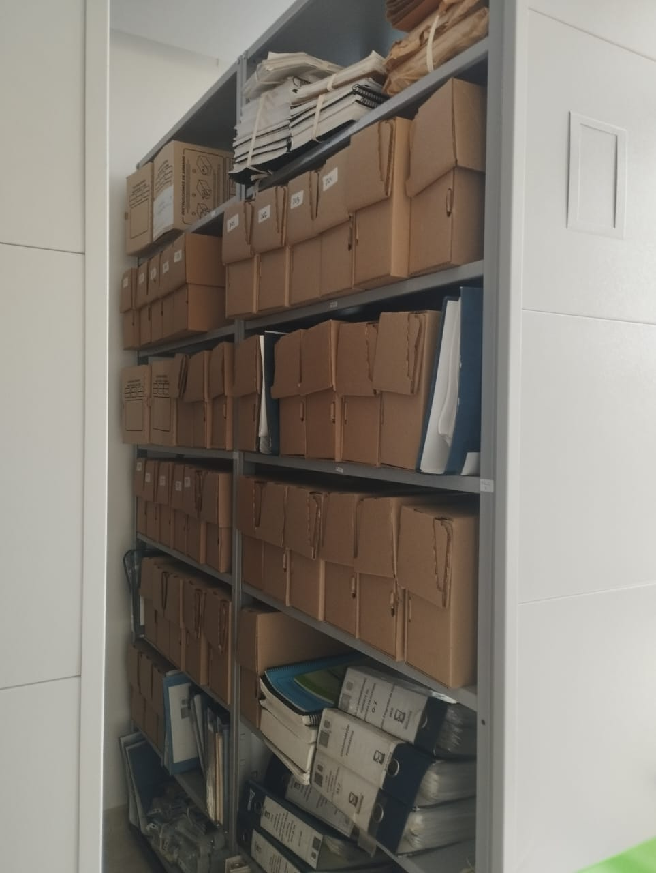 |  | Aquí nuevamente se observa que que no hay un orden establecido y que algunas cajas aun conservan numeraciones anteriores, pero que se perdio esa informaciòn debido al mal manejo del traslado, tambien se observan documentaciòn recopilada en paquetes.
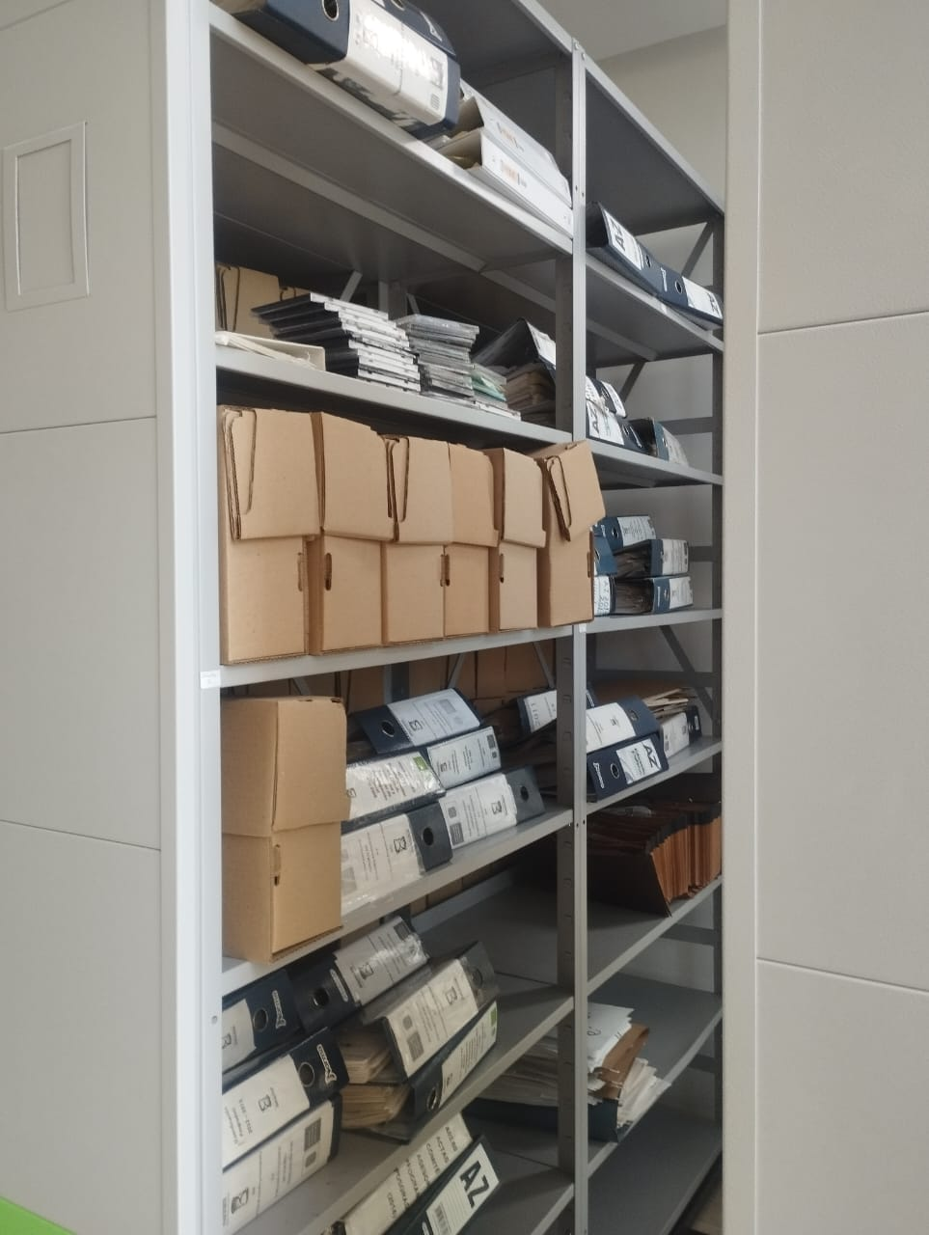 |  | En esta otra parte del archivo los documentos estan revueltos y ocupando espacios de màs.
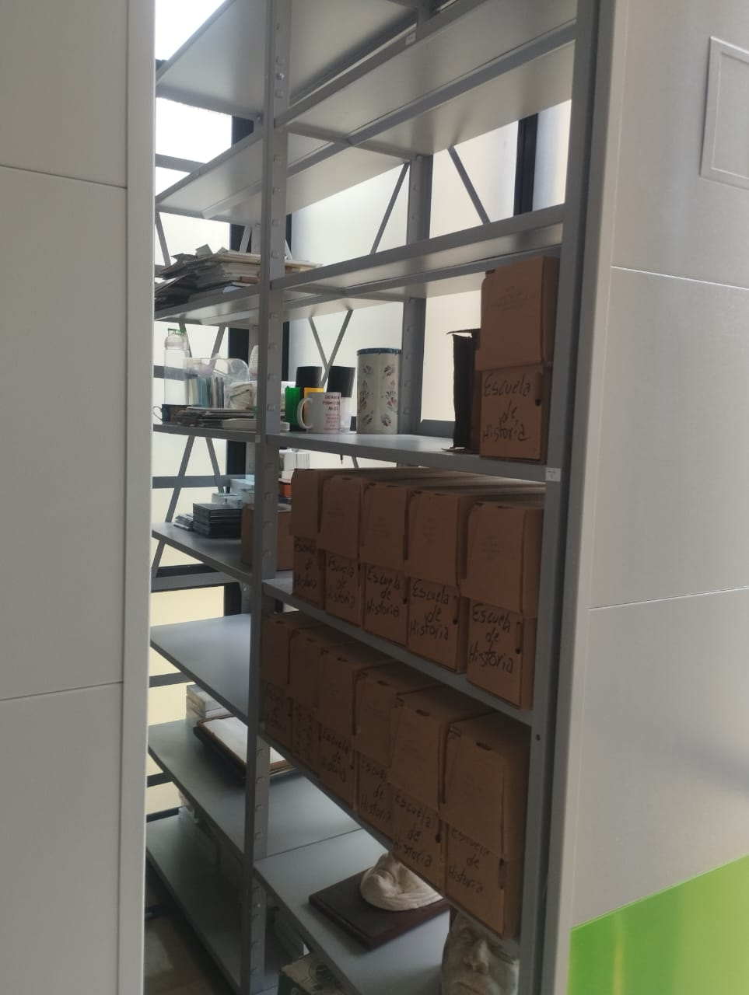 |  | De los ocho estantes disponibles en mi primer sondeo y organizaciòn quedaron en uso 7 estantes, contando el estante con implementos que no hacen parte directa del archivo, pero si de la ofcina de la escuela de historia, despues de hacer la organizaciòn para realizar mi intervenciòn (eliminaciòn de historias academicas y certificados de matriculas, notas ), quedaron en uso exclusivo de los documentos 5 estantes, debidamente marcados nùmericamente para facilitar la informaciòn diligenciada en el FUID FINAL, que sera entregado para que se siga con el proceso de gestiòn documental. Aunque el archivo ya cuenta con unas mejores condiciones hace falta un buen trabajo archivista para asi garantizar una correcta disposiciòn de los documentos.
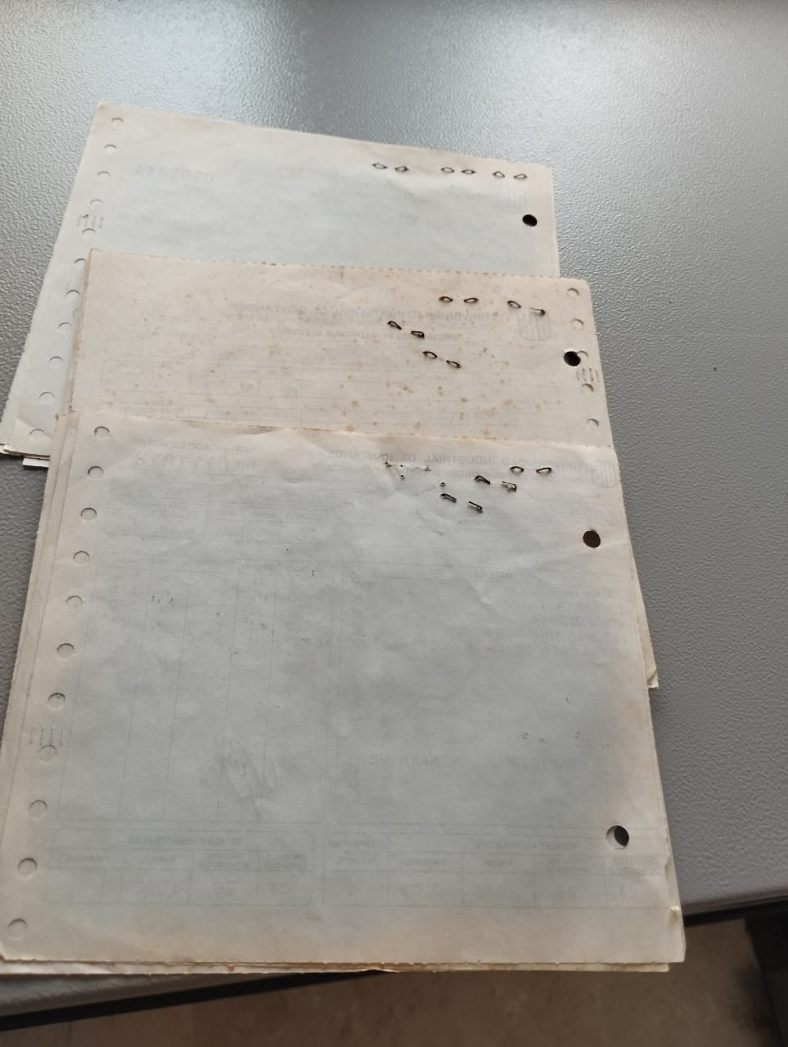 | 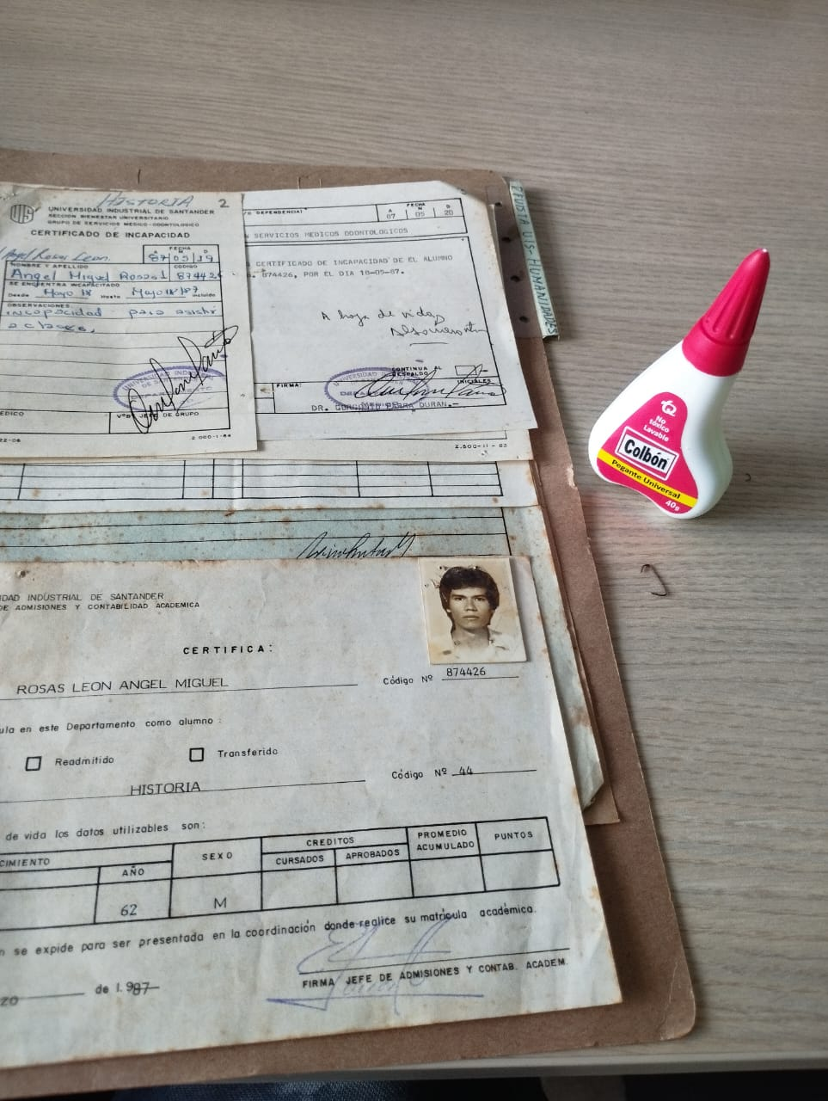 | Este es una muestra del estado de los documentos, la mayoria se encuenta con hongos, oxido y polvo, lo que hace que cada dia se deterioren aun mas los documentos.

